ESPECTRO E030-2018
ANEXO 2: CALCULO DE ESPECTRO DE PSEUDO - ACELERACIONES (NORMA E030-2018) |  |  |  |  |  |  |  |  | ANEXO 2: CALCULO DE ESPECTRO DE PSEUDO - ACELERACIONES (NORMA E030-2014/DS-003-2016)

Proyecto: | PROYECTO CONSTRUCCIÓN EDIFICIO DE 15 PISOS |  |  |  |  |  |  |  | Proyecto: | PROYECTO CONSTRUCCIÓN EDIFICIO DE 15 PISOS

Tabla N°1 (NORMA E030-2018) |  |  |  |  |  |  |  |  | RESUMEN
FACTOR DE ZONA "Z" |  | ZONA | Z
 |  | 3 | 0.25 |  |  | B |  |  | DATOS | FACTORES | DATOS | DIR X-X | DIR Y-Y | C | T | Sa Dir X-X | Sa Dir Y-Y
Tabla N°3 y N°4 (NORMA E030-2018) |  |  |  |  |  |  |  |  | Z | 0.25 | Ro | 8 | 8 | 2.50 | 0.00 | 1.196 | 1.196
FACTOR DE SUELO "S" |  | TIPO | DESCRIPCION |  |  | S | TP | TL | U | 1.30 | Ia | 1.00 | 1.00 | 2.50 | 0.02 | 1.196 | 1.196
 |  | 3 | Suelos Intermedios |  |  | 1.20 | 0.60 | 2.00 | S | 1.20 | Ip | 1.00 | 1.00 | 2.50 | 0.04 | 1.196 | 1.196
Tabla N°5 (NORMA E030-2018) |  |  |  |  |  |  |  |  | TP | 0.60 | R | 8 | 8 | 2.50 | 0.06 | 1.196 | 1.196
FACTOR DE USO "U" |  | CATEGORIA |  |  | U | OBSERVACIONES |  |  | TL | 2.00 | g | 1 | 9.81 | 2.50 | 0.08 | 1.196 | 1.196
 |  |  |  | 3 | 1.30 | Revisar tabla N°5 E030-2018 |  |  |  |  |  |  |  | 2.50 | 0.10 | 1.196 | 1.196
Tabla N°7 (NORMA E030-2018) |  |  |  |  |  |  |  |  |  |  |  |  |  | 2.50 | 0.12 | 1.196 | 1.196
FACTOR DE SISTEMA ESTRUCTURAL"R" |  | DIRECCION | SISTEMA ESTRUCTURAL |  |  |  |  | RO |  |  |  |  |  | 2.50 | 0.14 | 1.196 | 1.196
 |  | DIR X-X |  |  |  |  | 7 | 8 |  |  |  |  |  | 2.50 | 0.16 | 1.196 | 1.196
ESPECTRO DE PSEUDO - ACELERACIONES X-X
 |  | DIR Y-Y |  |  |  |  | 7 | 8 |  |  |  |  |  | 2.50 | 0.18 | 1.196 | 1.196 | x | Y
Tabla N°8 (NORMA E030-2018) |  |  |  |  |  |  |  |  |  |  |  |  |  | 2.50 | 0.20 | 1.196 | 1.196 | 0.60 | 0.000
IRREGULARIDADES ESTRUCTURALES EN ALTURA |  |  |  |  |  | Ia Dir X-X | Ia Dir Y-Y |  |  |  |  |  |  | 2.50 | 0.25 | 1.196 | 1.196 | 0.60 | 1.196
Irregularidad de Rigidez – Piso Blando |  |  |  | FALSE | FALSE | 1.00 | 1.00 |  |  |  |  |  |  | 2.50 | 0.30 | 1.196 | 1.196 | 2.00 | 0.000
Irregularidades de Resistencia – Piso Débil |  |  |  | FALSE | FALSE | 1.00 | 1.00 |  |  |  |  |  |  | 2.50 | 0.35 | 1.196 | 1.196 | 2.00 | 0.359
Irregularidad Extrema de Rigidez |  |  |  | FALSE | FALSE | 1.00 | 1.00 |  |  |  |  |  |  | 2.50 | 0.40 | 1.196 | 1.196
Irregularidad Extrema de Resistencia |  |  |  | FALSE | FALSE | 1.00 | 1.00 |  |  |  |  |  |  | 2.50 | 0.45 | 1.196 | 1.196
Irregularidad de Masa o Peso |  |  |  | FALSE |  | 1.00 | 1.00 |  |  |  |  |  |  | 2.50 | 0.50 | 1.196 | 1.196
Irregularidad Geométrica Vertical |  |  |  | FALSE | FALSE | 1.00 | 1.00 |  |  |  |  |  |  | 2.50 | 0.55 | 1.196 | 1.196
Discontinuidad en los Sistemas Resistentes |  |  |  | FALSE |  | 1.00 | 1.00 |  |  |  |  |  |  | 2.50 | 0.60 | 1.196 | 1.196
Discontinuidad extrema de los Sistemas Resistentes |  |  |  | FALSE |  | 1.00 | 1.00 |  |  |  |  |  |  | 2.31 | 0.65 | 1.104 | 1.104
Tener en cuenta las restricciones de la tabla N° 10 |  |  |  | Se toma el valor mas critico |  | 1.00 | 1.00 |  |  |  |  |  |  | 2.14 | 0.70 | 1.025 | 1.025
Tabla N°9 (NORMA E030-2018) |  |  |  |  |  |  |  |  |  |  |  |  |  | 2.00 | 0.75 | 0.956 | 0.956
IRREGULARIDADES ESTRUCTURALES EN PLANTA |  |  |  |  |  | Ip Dir X-X | Ip Dir Y-Y |  |  |  |  |  |  | 1.88 | 0.80 | 0.897 | 0.897
Irregularidad Torsional |  |  |  | FALSE | FALSE | 1.00 | 1.00 |  |  |  |  |  |  | 1.76 | 0.85 | 0.844 | 0.844
Irregularidad Torsional Extrema |  |  |  | FALSE | FALSE | 1.00 | 1.00 |  |  |  |  |  |  | 1.67 | 0.90 | 0.797 | 0.797
Esquinas Entrantes |  |  |  | FALSE | FALSE | 1.00 | 1.00 |  |  |  |  |  |  | 1.58 | 0.95 | 0.755 | 0.755
Discontinuidad del Diafragma |  |  |  | FALSE |  | 1.00 | 1.00 |  |  |  |  |  |  | 1.50 | 1.00 | 0.717 | 0.717
Sistemas no Paralelos |  |  |  | FALSE | FALSE | 1.00 | 1.00 |  |  |  |  |  |  | 1.36 | 1.10 | 0.652 | 0.652
ESPECTRO DE PSEUDO - ACELERACIONES Y-Y
Tener en cuenta las restricciones de la tabla N° 10 |  |  |  | Se toma el valor mas critico |  | 1.00 | 1.00 |  |  |  |  |  |  | 1.25 | 1.20 | 0.598 | 0.598
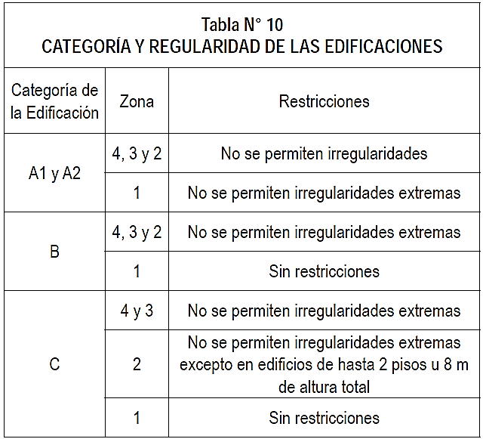
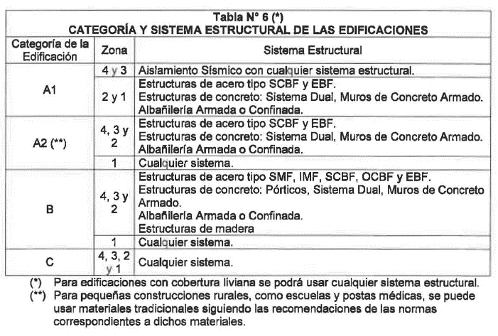
 |  |  |  |  |  |  |  |  |  |  |  |  |  | 1.15 | 1.30 | 0.552 | 0.552
 |  |  |  |  |  |  |  |  |  |  |  |  |  | 1.07 | 1.40 | 0.512 | 0.512
 |  |  |  |  |  |  |  |  |  |  |  |  |  | 1.00 | 1.50 | 0.478 | 0.478
 |  |  |  |  |  |  |  |  |  |  |  |  |  | 0.94 | 1.60 | 0.448 | 0.448 | x | Y
 |  |  |  |  |  |  |  |  |  |  |  |  |  | 0.88 | 1.70 | 0.422 | 0.422 | 0.60 | 0.000
 |  |  |  |  |  |  |  |  |  |  |  |  |  | 0.83 | 1.80 | 0.399 | 0.399 | 0.60 | 1.196
 |  |  |  |  |  |  |  |  |  |  |  |  |  | 0.79 | 1.90 | 0.378 | 0.378 | 2.00 | 0.000
 |  |  |  |  |  |  |  |  |  |  |  |  |  | 0.75 | 2.00 | 0.359 | 0.359 | 2.00 | 0.359
 |  |  |  |  |  |  |  |  |  |  |  |  |  | 0.59 | 2.25 | 0.283 | 0.283
 |  |  |  |  |  |  |  |  |  |  |  |  |  | 0.48 | 2.50 | 0.230 | 0.230
 |  |  |  |  |  |  |  |  |  |  |  |  |  | 0.40 | 2.75 | 0.190 | 0.190
 |  |  |  |  |  |  |  |  |  |  |  |  |  | 0.33 | 3.00 | 0.159 | 0.159
 |  |  |  |  |  |  |  |  |  |  |  |  |  | 0.19 | 4.00 | 0.090 | 0.090
Ia: Factor de irregularidad en altura. |  |  |  |  |  |  |  |  |  |  |  |  |  | 0.12 | 5.00 | 0.057 | 0.057
Ip: Factor de irregularidad en planta. |  |  |  |  |  |  |  |  |  |  |  |  |  | 0.08 | 6.00 | 0.040 | 0.040
Ro: Coeficiente básico de reducción de las fuerzas sísmicas. |  |  |  |  |  |  |  |  |  |  |  |  |  | 0.06 | 7.00 | 0.029 | 0.029
g: Aceleración de la gravedad. |  |  |  |  |  |  |  |  |  |  |  |  |  | 0.05 | 8.00 | 0.022 | 0.022
T: Período fundamental de la estructura para el análisis estático o período de un modo en el análisis dinámico. |  |  |  |  |  |  |  |  |  |  |  |  |  | 0.04 | 9.00 | 0.018 | 0.018
Tp: Período que define la plataforma del factor C. |  |  |  |  |  |  |  |  |  |  |  |  |  | 0.03 | 10.00 | 0.014 | 0.014
TL: Período que define el inicio de la zona del factor C con desplazamiento constante.
C: Factor de amplificación sísmica.

ESPECTRO VERTICAL
ESPECTRO DE DISEÑO (Análisis dinámico modal espectral)

Datos |  | Valor
Z | = | 0.25 | *Cuando en la dirección de análisis, la ediﬁcación
S | = | 1.20 | presente más de un sistema estructural, se tomará
Tp | = | 0.60 | el menor coeﬁciente R_0 que corresponda
Tl | = | 2.00 | **Los factores de irregularidad (Ia e Ip) son los
U | = | 1.30 | menores de los factores estimados en cada caso
R_0 * | = | 8
Ia ** | = | 1.00
Ip ** | = | 1.00
g | = | 9.81

Cálculos previos |  | Valor
Coeficiente sísmico vertical
Espectro de diseño vertical |  |  | Para Exportar
T | C | ZUCS/R | T | ZUCS/R
0 | 1 | 0.0325 | 0 | 0.318825
0.02 | 1.25 | 0.040625 | 0.02 | 0.39853125
0.04 | 1.5 | 0.04875 | 0.04 | 0.4782375
0.06 | 1.75 | 0.056875 | 0.06 | 0.55794375
0.08 | 2 | 0.065 | 0.08 | 0.63765
0.1 | 2.25 | 0.073125 | 0.1 | 0.71735625
0.12 | 2.5 | 0.08125 | 0.12 | 0.7970625
0.2 | 2.5 | 0.08125 | 0.2 | 0.7970625
0.4 | 2.5 | 0.08125 | 0.4 | 0.7970625
0.6 | 2.5 | 0.08125 | 0.6 | 0.7970625
0.8 | 1.875 | 0.0609375 | 0.8 | 0.597796875
1 | 1.5 | 0.04875 | 1 | 0.4782375
1.2 | 1.25 | 0.040625 | 1.2 | 0.39853125
1.4 | 1.0714285714 | 0.034821428571 | 1.4 | 0.34159821429
1.6 | 0.9375 | 0.03046875 | 1.6 | 0.2988984375
1.8 | 0.83333333333 | 0.027083333333 | 1.8 | 0.2656875
2 | 0.75 | 0.024375 | 2 | 0.23911875
2.2 | 0.61983471074 | 0.020144628099 | 2.2 | 0.19761880165
2.4 | 0.52083333333 | 0.016927083333 | 2.4 | 0.1660546875
2.6 | 0.44378698225 | 0.014423076923 | 2.6 | 0.14149038462
2.8 | 0.38265306122 | 0.01243622449 | 2.8 | 0.12199936224
3 | 0.33333333333 | 0.010833333333 | 3 | 0.106275
3.2 | 0.29296875 | 0.009521484375 | 3.2 | 0.093405761719
3.4 | 0.25951557093 | 0.0084342560554 | 3.4 | 0.082740051903
3.6 | 0.23148148148 | 0.0075231481481 | 3.6 | 0.073802083333
3.8 | 0.20775623269 | 0.0067520775623 | 3.8 | 0.066237880886
4 | 0.1875 | 0.00609375 | 4 | 0.0597796875
4.2 | 0.17006802721 | 0.0055272108844 | 4.2 | 0.054221938776
4.4 | 0.15495867769 | 0.0050361570248 | 4.4 | 0.049404700413
4.6 | 0.14177693762 | 0.0046077504726 | 4.6 | 0.045202032136
4.8 | 0.13020833333 | 0.0042317708333 | 4.8 | 0.041513671875
5 | 0.12 | 0.0039 | 5 | 0.038259
5.2 | 0.11094674556 | 0.0036057692308 | 5.2 | 0.035372596154
5.4 | 0.10288065844 | 0.0033436213992 | 5.4 | 0.032800925926
5.6 | 0.095663265306 | 0.0031090561224 | 5.6 | 0.030499840561
5.8 | 0.089179548157 | 0.0028983353151 | 5.8 | 0.028432669441
6 | 0.083333333333 | 0.0027083333333 | 6 | 0.02656875

